F02.CFG-Paths
 |  | VVSS, Info Romana, 2023-2024

F02. cautarea filmelor care au un anumit regizor (sau parti din numele regizorului).

F02. Covered source code |  |  |  | F02. Control Flow Graph (CFG) | F02. Cyclomatic Complexity (CC)
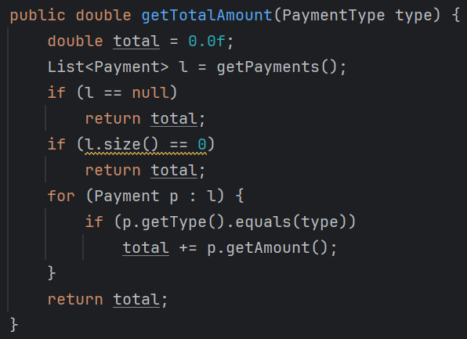
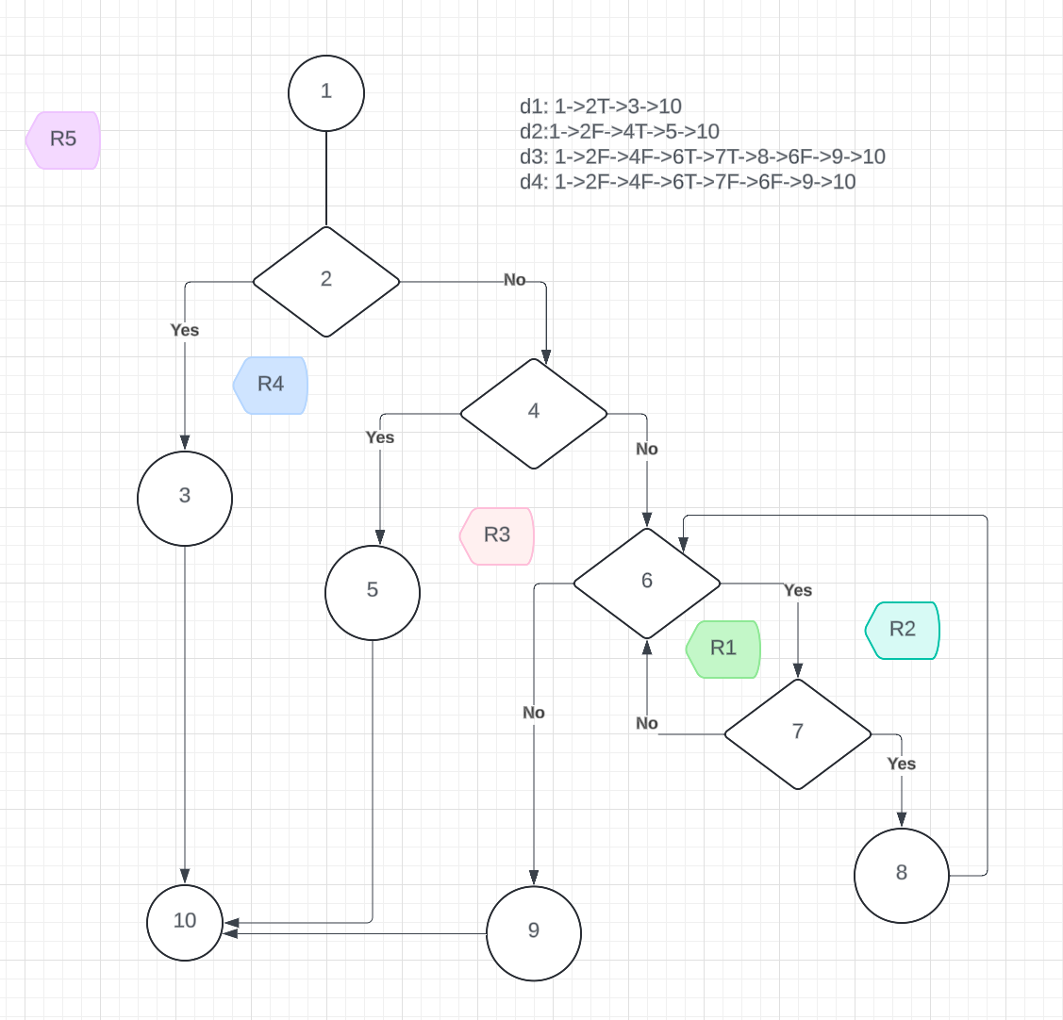
Line No. | Source code |  | 1 | Se va insera CFG asociat codului sursa testat (poza, diagrama, etc.). | CC1 = No. of regions = |  | 5
Req02_L01 | … |  |  |  | CC2 = Edges - Nodes + 2 = |  | 13-10+2=5
Req02_L02 | … |  | 2 | <Req02 CFG > | CC3 = No. of Conditions + 1 = |  | 4+1=5
Req02_L03 | … |  | 3
... | … |  | 4
.. | … |  | 5 |  | F02. Individual Paths
... | … |  | 6
 |  |  | 7 |  | Path No. | Path
 |  |  | 8 |  | F02_P01 | 1-2F-4F-6T-7T-8-6F-9-10
 |  |  |  |  | F02_P02 | 1-2F-4F-6T-7F-6F-9-10
 |  |  | 9 |  | F02_P03 | 1-2F-4T-5-10
 |  |  | 10 |  | F02_P04 | 1-2T-3-10
 |  |  |  |  | F02_P05 | 1-2T-4F-6F-9-10-imposibil
 |  |  |  |  | ... | …

